Sheet1
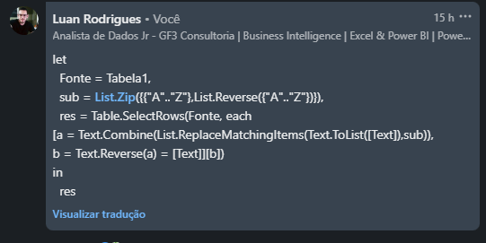
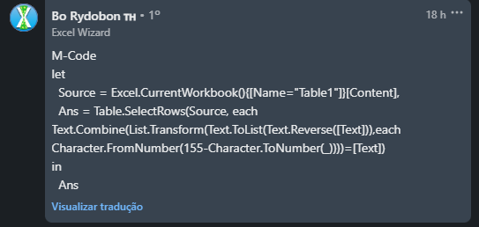
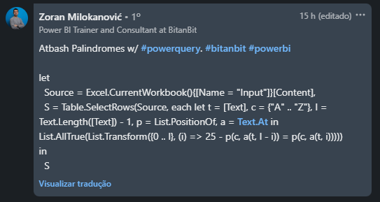
Text | Answer Expected
AMNZ | AMNZ
SOUL | WIZARD
WIZARD | TREEVVIG
VINEYARD
BOBCAT
GALAXY
ATBASH Palindrome - Na cifra ATBASH, substituímos a por z, b por y, c por x..... y com b, z com a. Encontre aqueles textos que são palíndromo depois de fazer a cifra ATBASH e revertê-lo. Ex. AMNZ Revertê-lo dá ZNMA e depois de aplicar a cifra ATBASH, torna-se AMNZ que é igual ao texto original, ou seja, é um palíndromo.
JUPITER
TREEVVIG
IVYLEAGUE

